【(参考)国の点検記録様式記入例】様式1（その1）
点検表記録様式 道路土工構造物 |  |  |  |  |  |  |  |  |  |  |  |  |  |  |  |  |  | 様式１（その１） | 点検の種別 | 特定道路土工構造物 | 路線種別 | 建設年次 | 上下区分 | 道路情報 | 緊急輸送道路 | バス路線 | 代替路の有無 | DID区間 | 点検頻度 | 次回点検年度 | 前回点検判定 | 点検実施時の判定区分 | 経過観察の有無 | 詳細調査 | 詳細調査年度 | 措置後判定区分 | 事前通行規制指定の有無 | 事前通行規制指定の基準 | 被災履歴の有無 | 被災履歴年 | 被災発生位置（箇所） | 防災点検実施の有無 | 点検ランク1 | 点検年度1 | 点検ランク2 | 点検年度2 | 点検ランク3 | 点検年度3

 |  |  |  |  |  |  |  |  |  |  |  | 管理者名 |  |  | 〇〇県○○土木事務所 |  |  |  | 切土 | ○ | 高速自動車国道 | 2030 | 上 | 自専道 | 一次 | 該当 | 有 | 該当 | 5年/回 | 2030 | Ⅰ | Ⅰ | 有 | 要 | 2030 | Ⅰ | 有 | 雨量 | 有 | 2030 | 道路区間内 | 有 | 要対策 | 2030 | 要対策 | 2030 | 要対策 | 2030
点検箇所・所在地・管理者名等 |  |  |  |  | 管理番号 |  | ００００００-０００-００１０-０ |  |  |  |  | 点検区域名 |  |  | ○○○○○○ |  |  |  | 盛土 | － | 一般国道（指定区間） | 2029 | 下 | 一般道 | 二次 | 非該当 | 無 | 非該当 | 4年/回 | 2029 | Ⅱ | Ⅱ | 無 | 不要 | 2029 | Ⅱ | 無 | その他 | 無 | 2029 | 道路区間外 | 無 | カルテ | 2029 | カルテ | 2029 | カルテ | 2029
点検の種別 | 特定道路土工構造物 |  | 路線名 |  | 路線種別 |  | 所在地 | 起点 | ○○県○○市○○町○○番○号 |  |  |  |  |  | 起点側 | 緯度 | 35.342583 |  |  |  | 一般国道（指定区間外） | 2028 | 上下 |  | 三次 |  |  |  | 3年/回 | 2028 | Ⅲ | Ⅲ |  |  | 2028 | Ⅲ |  |  |  | 2028 |  |  | 対策不要 | 2028 | 対策不要 | 2028 | 対策不要 | 2028
 |  |  |  |  |  |  |  |  |  |  |  |  |  |  |  | 経度 | 137.149750 |  |  |  | 主要地方道 | 2027 | その他 |  | － |  |  |  | 2年/回 | 2027 | Ⅳ | Ⅳ |  |  | 2027 | Ⅳ |  |  |  | 2027 |  |  |  | 2027 |  | 2027 |  | 2027
盛土 | ○ |  | 一般県道○○号 |  | 一般都道府県道 |  |  | 終点 | ○○県○○市○○町○○番○号 |  |  |  |  |  | 終点側 | 緯度 | 35.342583 |  |  |  | 一般都道府県道 | 2026 |  |  |  |  |  |  | 1年/回 | 2026 |  |  |  |  | 2026 |  |  |  |  | 2026 |  |  |  | 2026 |  | 2026 |  | 2026
 |  |  |  |  |  |  |  |  |  |  |  |  |  |  |  | 経度 | 137.149750 |  |  |  | 市町村道（1級） | 2025 |  |  |  |  |  |  | 巡視 | 2025 |  |  |  |  | 2025 |  |  |  |  | 2025 |  |  |  | 2025 |  | 2025 |  | 2025
建設年次(西暦） | 延長（ｍ） | 最大のり高（ｍ） | 代表勾配 | 1段の高さ | 小段数 |  | 上下区分 |  |  | 道路情報 |  | 緊急輸送道路 | バス路線 |  | 代替路の有無 |  | ＤＩＤ区間 |  |  |  | 市町村道（2級） | 2024 |  |  |  |  |  |  |  | 2024 |  |  |  |  | 2024 |  |  |  |  | 2024 |  |  |  | 2024 |  | 2024 |  | 2024
1997 | 50 | 15 | 1.2 | 5 | 2 |  | 上り |  |  | 一般道 |  | 二次 | 該当 |  | 無 |  | 非該当 |  |  |  | 市町村道（その他） | 2023 |  |  |  |  |  |  |  | 2023 |  |  |  |  | 2023 |  |  |  |  | 2023 |  |  |  | 2023 |  | 2023 |  | 2023
点検頻度 | 次回点検予定年度 | 前回点検実施年月日 |  | 前回判定区分 | 今回点検実施日 |  | 点検時判定区分 |  |  | 経過観測の有無 |  | 詳細調査の要・不要 | 詳細調査(年度） |  | 措置実施日 |  | 措置後判定区分 |  |  |  | 一般有料道路 | 2022 |  |  |  |  |  |  |  | 2022 |  |  |  |  | 2022 |  |  |  |  | 2022 |  |  |  | 2022 |  | 2022 |  | 2022
 |  |  |  |  |  |  |  |  |  |  |  |  |  |  |  |  |  |  |  |  | 都市高速道路 | 2021 |  |  |  |  |  |  |  | 2021 |  |  |  |  | 2021 |  |  |  |  | 2021 |  |  |  | 2021 |  | 2021 |  | 2021
5年/回 | 2023 | 2014-11-10 |  | Ⅱ | 2018-10-04 |  | Ⅲ |  |  | 有 |  | 要 | 2019 |  | 2018-12-10 |  | Ⅱ |  |  |  |  | 2020 |  |  |  |  |  |  |  | 2020 |  |  |  |  | 2020 |  |  |  |  | 2020 |  |  |  | 2020 |  | 2020 |  | 2020
事前通行規制 |  |  |  |  | 交通量 |  |  |  | 被災履歴の有無 |  | 被災履歴年 | 被災発生位置（箇所） |  | 被災内容 |  | 占用物件（名称） |  |  |  |  |  | 2019 |  |  |  |  |  |  |  | 2019 |  |  |  |  | 2019 |  |  |  |  | 2019 |  |  |  | 2019 |  | 2019 |  | 2019
指定の有無 | 指定の基準 | 連続雨量 | 時間雨量 | 区間名 | 平日（台/12h） | 休日（台/12h） |  |  |  |  |  |  |  |  |  |  |  |  |  |  |  | 2018 |  |  |  |  |  |  |  | 2018 |  |  |  |  | 2018 |  |  |  |  | 2018 |  |  |  | 2018 |  | 2018 |  | 2018
有 | 雨量 | 200mm | 50mm | ○○○○ | 30,600台 | 28,500台 |  |  | 有 |  | 2014 | 道路区間内 |  | 地すべり、のり面崩壊 |  | 水道管・NTT架線 |  |  |  |  |  | 2017 |  |  |  |  |  |  |  |  |  |  |  |  |  |  |  |  |  | 2017 |  |  |  | 2017 |  | 2017 |  | 2017
防災点検実施の有無 | 防災点検の施設管理番号1 |  | 点検ランク1 | 防災点検年度1 | 防災点検の施設管理番号2 |  |  | 点検ランク2 |  | 防災点検年度2 |  | 防災点検の施設管理番号3 |  | 点検ランク3 |  | 防災点検年度3 |  |  |  |  |  | 2016 |  |  |  |  |  |  |  |  |  |  |  |  |  |  |  |  |  | 2016 |  |  |  | 2016 |  | 2016 |  | 2016
有 | T041F055 |  | 要対策 | 2017 | T041G046 |  |  | カルテ |  | 2017 |  | T041E069 |  | カルテ |  | 2017 |  |  |  |  |  | 2015 |  |  |  |  |  |  |  |  |  |  |  |  |  |  |  |  |  | 2015 |  |  |  | 2015 |  | 2015 |  | 2015
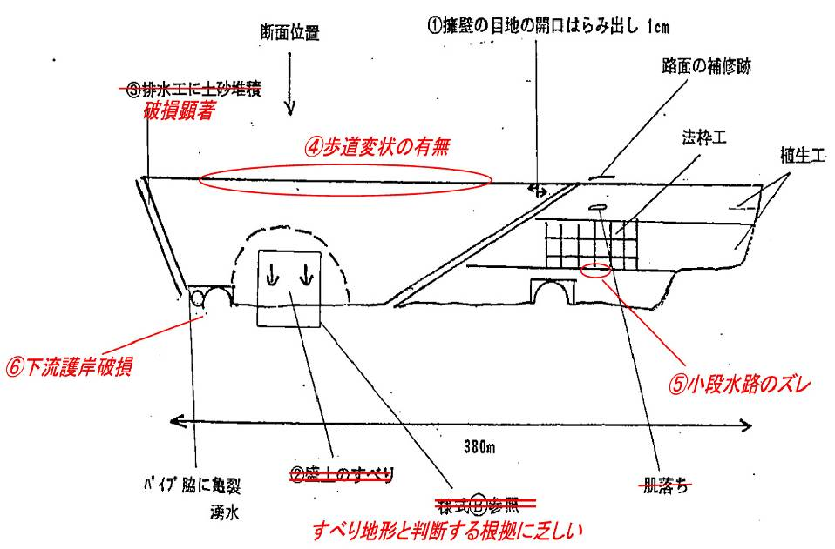 現況スケッチ（点検範囲の各施設の位置関係がわかるもの） |  |  |  |  |  |  |  | 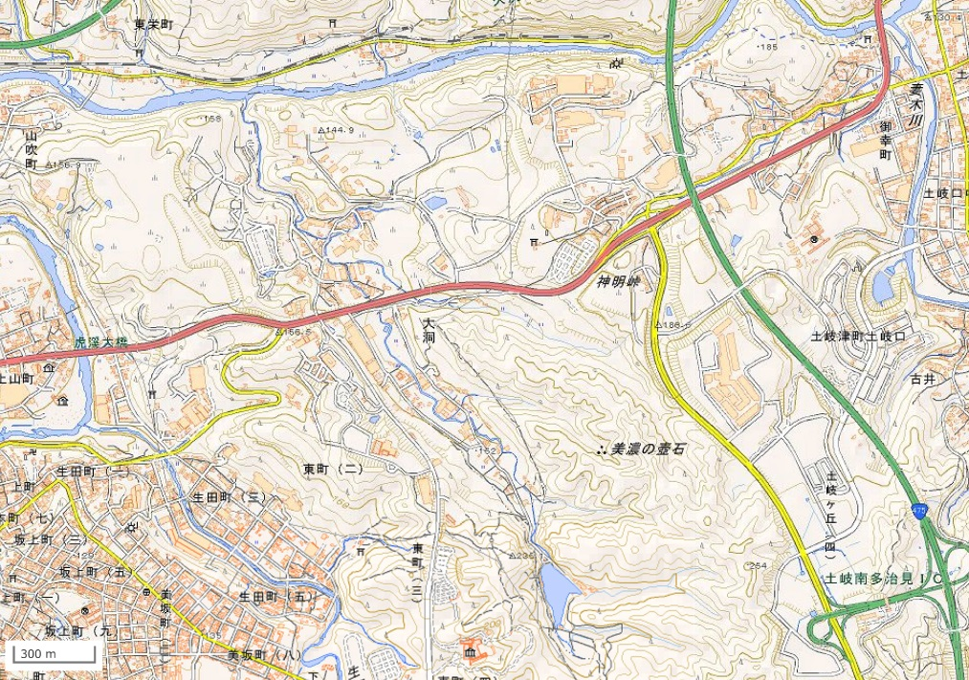 位置図（縮尺1/25000程度） |  |  |  |  |  |  |  |  |  |  |  |  |  | 2014 |  |  |  |  |  |  |  |  |  |  |  |  |  |  |  |  |  | 2014 |  |  |  | 2014 |  | 2014 |  | 2014
初回はH25ストック点検の結果が有れば記載（複数あれば判定が悪いものを優先）するとよい
判定は
×異常有り
△応急対応済み
○異常なし
総務省全国地方公共団体コードを活用した普遍的な番号とする。
００００００-０００-００１０-０
先頭から６桁 全国公共団体コード６桁
７～９桁 事務所別などに区分する際に使用する
区分しない場合には「０００」とする
１０～１３桁 連番。１番目「００１０」、２番目「００２０」とする。
将来的に１番目と２番目の間に追加箇所が
生じた場合は１３桁目に記載し追加する「００１１」
１４桁 枝番。通常は「０」として将来的に点検区域を分割する
必要が生じた場合に使用
 |  |  |  |  |  |  |  |  |  |  |  |  |  |  |  |  |  |  |  |  |  | 2013 |  |  |  |  |  |  |  |  |  |  |  |  |  |  |  |  |  | 2013 |  |  |  | 2013 |  | 2013 |  | 2013
建設年度が不明の場合には供用年度など必ず入れる
点検区域名は路線名、地域名や事務所名と管理番号を組み合わせるなど、
管理上わかりやすい番号とするとよい。
例：「県01-0010」 県道 1 号、管理番号の末尾
「▲▲-0010」 ▲▲（事務所名）、管理番号の末尾
 |  |  |  |  |  |  |  |  |  |  |  |  |  |  |  |  |  |  |  |  |  | 2012 |  |  |  |  |  |  |  |  |  |  |  |  |  |  |  |  |  | 2012 |  |  |  | 2012 |  | 2012 |  | 2012
 |  |  |  |  |  |  |  |  |  |  |  |  |  |  |  |  |  |  |  |  |  | 2011 |  |  |  |  |  |  |  |  |  |  |  |  |  |  |  |  |  | 2011 |  |  |  | 2011 |  | 2011 |  | 2011
 |  |  |  |  |  |  |  |  |  |  |  |  |  |  |  |  |  |  |  |  |  | 2010 |  |  |  |  |  |  |  |  |  |  |  |  |  |  |  |  |  | 2010 |  |  |  | 2010 |  | 2010 |  | 2010
 |  |  |  |  |  |  |  |  |  |  |  |  |  |  |  |  |  |  |  |  |  | 2009 |  |  |  |  |  |  |  |  |  |  |  |  |  |  |  |  |  | 2009 |  |  |  | 2009 |  | 2009 |  | 2009
①擁壁目地の開口はらみ出し1ｃｍ
 |  |  |  |  |  |  |  |  |  |  |  |  |  |  |  |  |  |  |  |  |  | 2008 |  |  |  |  |  |  |  |  |  |  |  |  |  |  |  |  |  | 2008 |  |  |  | 2008 |  | 2008 |  | 2008
 |  |  |  |  |  |  |  |  |  |  |  |  |  |  |  |  |  |  |  |  |  | 2007 |  |  |  |  |  |  |  |  |  |  |  |  |  |  |  |  |  | 2007 |  |  |  | 2007 |  | 2007 |  | 2007
⑧路面の補修跡
 |  |  |  |  |  |  |  |  |  |  |  |  |  |  |  |  |  |  |  |  |  | 2006 |  |  |  |  |  |  |  |  |  |  |  |  |  |  |  |  |  | 2006 |  |  |  | 2006 |  | 2006 |  | 2006
③排水工に土砂堆積
破損顕著
 |  |  |  |  |  |  |  |  |  |  |  |  |  |  |  |  |  |  |  |  |  | 2005 |  |  |  |  |  |  |  |  |  |  |  |  |  |  |  |  |  | 2005 |  |  |  | 2005 |  | 2005 |  | 2005
道路面
 |  |  |  |  |  |  |  |  |  |  |  |  |  |  |  |  |  |  |  |  |  | 2004 |  |  |  |  |  |  |  |  |  |  |  |  |  |  |  |  |  | 2004 |  |  |  | 2004 |  | 2004 |  | 2004
⑦法枠工の変状
 |  |  |  |  |  |  |  |  |  |  |  |  |  |  |  |  |  |  |  |  |  | 2003 |  |  |  |  |  |  |  |  |  |  |  |  |  |  |  |  |  | 2003 |  |  |  | 2003 |  | 2003 |  | 2003
④のり肩（歩道部）の沈下変状
 |  |  |  |  |  |  |  |  |  |  |  |  |  |  |  |  |  |  |  |  |  | 2002 |  |  |  |  |  |  |  |  |  |  |  |  |  |  |  |  |  | 2002 |  |  |  | 2002 |  | 2002 |  | 2002
植生工
点検箇所
 |  |  |  |  |  |  |  |  |  |  |  |  |  |  |  |  |  |  |  |  |  | 2001 |  |  |  |  |  |  |  |  |  |  |  |  |  |  |  |  |  | 2001 |  |  |  | 2001 |  | 2001 |  | 2001
 |  |  |  |  |  |  |  |  |  |  |  |  |  |  |  |  |  |  |  |  |  | 2000 |  |  |  |  |  |  |  |  |  |  |  |  |  |  |  |  |  | 2000 |  |  |  | 2000 |  | 2000 |  | 2000
 |  |  |  |  |  |  |  |  |  |  |  |  |  |  |  |  |  |  |  |  |  | 1999 |  |  |  |  |  |  |  |  |  |  |  |  |  |  |  |  |  | 1999 |  |  |  | 1999 |  | 1999 |  | 1999
盛土のり面
 |  |  |  |  |  |  |  |  |  |  |  |  |  |  |  |  |  |  |  |  |  | 1998 |  |  |  |  |  |  |  |  |  |  |  |  |  |  |  |  |  | 1998 |  |  |  | 1998 |  | 1998 |  | 1998
 |  |  |  |  |  |  |  |  |  |  |  |  |  |  |  |  |  |  |  |  |  | 1997 |  |  |  |  |  |  |  |  |  |  |  |  |  |  |  |  |  | 1997 |  |  |  | 1997 |  | 1997 |  | 1997
 |  |  |  |  |  |  |  |  |  |  |  |  |  |  |  |  |  |  |  |  |  | 1996 |  |  |  |  |  |  |  |  |  |  |  |  |  |  |  |  |  | 1996 |  |  |  | 1996 |  | 1996 |  | 1996
 |  |  |  |  |  |  |  |  |  |  |  |  |  |  |  |  |  |  |  |  |  | 1995 |  |  |  |  |  |  |  |  |  |  |  |  |  |  |  |  |  | 1995
 |  |  |  |  |  |  |  |  |  |  |  |  |  |  |  |  |  |  |  |  |  | 1994 |  |  |  |  |  |  |  |  |  |  |  |  |  |  |  |  |  | 1994
 |  |  |  |  |  |  |  |  |  |  |  |  |  |  |  |  |  |  |  |  |  | 1993 |  |  |  |  |  |  |  |  |  |  |  |  |  |  |  |  |  | 1993
 |  |  |  |  |  |  |  |  |  |  |  |  |  |  |  |  |  |  |  |  |  | 1992 |  |  |  |  |  |  |  |  |  |  |  |  |  |  |  |  |  | 1992
⑥護岸破損
 |  |  |  |  |  |  |  |  |  |  |  |  |  |  |  |  |  |  |  |  |  | 1991 |  |  |  |  |  |  |  |  |  |  |  |  |  |  |  |  |  | 1991
②盛土のすべり
平坦面（田）
⑤小段水路のずれ
 |  |  |  |  |  |  |  |  |  |  |  |  |  |  |  |  |  |  |  |  |  | 1990 |  |  |  |  |  |  |  |  |  |  |  |  |  |  |  |  |  | 1990
 |  |  |  |  |  |  |  |  |  |  |  |  |  |  |  |  |  |  |  |  |  | 1989 |  |  |  |  |  |  |  |  |  |  |  |  |  |  |  |  |  | 1989
延長380m
 |  |  |  |  |  |  |  | 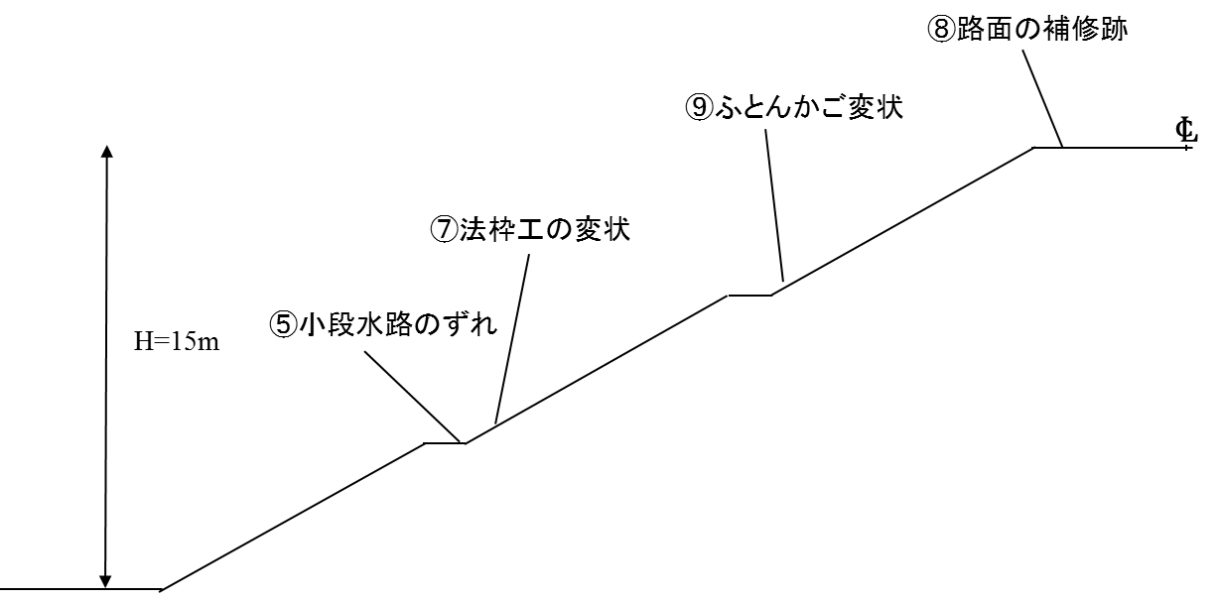 模式断面図（切土のり面、盛土のり面の高さ、小段、変状の位置関係がわかるもの） |  |  |  |  |  |  |  |  |  |  |  |  |  | 1988 |  |  |  |  |  |  |  |  |  |  |  |  |  |  |  |  |  | 1988
 |  |  |  |  |  |  |  |  |  |  |  |  |  |  |  |  |  |  |  |  |  | 1987 |  |  |  |  |  |  |  |  |  |  |  |  |  |  |  |  |  | 1987
パイプ脇に亀裂、湧水
 |  |  |  |  |  |  |  |  |  |  |  |  |  |  |  |  |  |  |  |  |  | 1986 |  |  |  |  |  |  |  |  |  |  |  |  |  |  |  |  |  | 1986
⑨ふとんかご変状
 |  |  |  |  |  |  |  |  |  |  |  |  |  |  |  |  |  |  |  |  |  | 1985 |  |  |  |  |  |  |  |  |  |  |  |  |  |  |  |  |  | 1985
 |  |  |  |  |  |  |  |  |  |  |  |  |  |  |  |  |  |  |  |  |  | 1984 |  |  |  |  |  |  |  |  |  |  |  |  |  |  |  |  |  | 1984
 |  |  |  |  |  |  |  |  |  |  |  |  |  |  |  |  |  |  |  |  |  | 1983 |  |  |  |  |  |  |  |  |  |  |  |  |  |  |  |  |  | 1983
 |  |  |  |  |  |  |  |  |  |  |  |  |  |  |  |  |  |  |  |  |  | 1982 |  |  |  |  |  |  |  |  |  |  |  |  |  |  |  |  |  | 1982
 |  |  |  |  |  |  |  |  |  |  |  |  |  |  |  |  |  |  |  |  |  | 1981 |  |  |  |  |  |  |  |  |  |  |  |  |  |  |  |  |  | 1981
 |  |  |  |  |  |  |  |  |  |  |  |  |  |  |  |  |  |  |  |  |  | 1980 |  |  |  |  |  |  |  |  |  |  |  |  |  |  |  |  |  | 1980
 |  |  |  |  |  |  |  |  |  |  |  |  |  |  |  |  |  |  |  |  |  | 1979 |  |  |  |  |  |  |  |  |  |  |  |  |  |  |  |  |  | 1979
 |  |  |  |  |  |  |  |  |  |  |  |  |  |  |  |  |  |  |  |  |  | 1978 |  |  |  |  |  |  |  |  |  |  |  |  |  |  |  |  |  | 1978
 |  |  |  |  |  |  |  |  |  |  |  |  |  |  |  |  |  |  |  |  |  | 1977 |  |  |  |  |  |  |  |  |  |  |  |  |  |  |  |  |  | 1977
 |  |  |  |  |  |  |  |  |  |  |  |  |  |  |  |  |  |  |  |  |  | 1976 |  |  |  |  |  |  |  |  |  |  |  |  |  |  |  |  |  | 1976
 |  |  |  |  |  |  |  |  |  |  |  |  |  |  |  |  |  |  |  |  |  | 1975 |  |  |  |  |  |  |  |  |  |  |  |  |  |  |  |  |  | 1975
 |  |  |  |  |  |  |  |  |  |  |  |  |  |  |  |  |  |  |  |  |  | 1974 |  |  |  |  |  |  |  |  |  |  |  |  |  |  |  |  |  | 1974
 |  |  |  |  |  |  |  |  |  |  |  |  |  |  |  |  |  |  |  |  |  | 1973 |  |  |  |  |  |  |  |  |  |  |  |  |  |  |  |  |  | 1973
 |  |  |  |  |  |  |  |  |  |  |  |  |  |  |  |  |  |  |  |  |  | 1972 |  |  |  |  |  |  |  |  |  |  |  |  |  |  |  |  |  | 1972
 |  |  |  |  |  |  |  |  |  |  |  |  |  |  |  |  |  |  |  |  |  | 1971 |  |  |  |  |  |  |  |  |  |  |  |  |  |  |  |  |  | 1971
 |  |  |  |  |  |  |  |  |  |  |  |  |  |  |  |  |  |  |  |  |  | 1970 |  |  |  |  |  |  |  |  |  |  |  |  |  |  |  |  |  | 1970
 |  |  |  |  |  |  |  |  |  |  |  |  |  |  |  |  |  |  |  |  |  | 1969 |  |  |  |  |  |  |  |  |  |  |  |  |  |  |  |  |  | 1969
 |  |  |  |  |  |  |  |  |  |  |  |  |  |  |  |  |  |  |  |  |  | 1968 |  |  |  |  |  |  |  |  |  |  |  |  |  |  |  |  |  | 1968
 |  |  |  |  |  |  |  |  |  |  |  |  |  |  |  |  |  |  |  |  |  | 1967 |  |  |  |  |  |  |  |  |  |  |  |  |  |  |  |  |  | 1967
 |  |  |  |  |  |  |  |  |  |  |  |  |  |  |  |  |  |  |  |  |  | 1966 |  |  |  |  |  |  |  |  |  |  |  |  |  |  |  |  |  | 1966
 |  |  |  |  |  |  |  |  |  |  |  |  |  |  |  |  |  |  |  |  |  | 1965 |  |  |  |  |  |  |  |  |  |  |  |  |  |  |  |  |  | 1965
 |  |  |  |  |  |  |  |  |  |  |  |  |  |  |  |  |  |  |  |  |  | 1964 |  |  |  |  |  |  |  |  |  |  |  |  |  |  |  |  |  | 1964
 |  |  |  |  |  |  |  |  |  |  |  |  |  |  |  |  |  |  |  |  |  | 1963 |  |  |  |  |  |  |  |  |  |  |  |  |  |  |  |  |  | 1963
 |  |  |  |  |  |  |  |  |  |  |  |  |  |  |  |  |  |  |  |  |  | 1962 |  |  |  |  |  |  |  |  |  |  |  |  |  |  |  |  |  | 1962
 |  |  |  |  |  |  |  |  |  |  |  |  |  |  |  |  |  |  |  |  |  | 1961 |  |  |  |  |  |  |  |  |  |  |  |  |  |  |  |  |  | 1961
 |  |  |  |  |  |  |  |  |  |  |  |  |  |  |  |  |  |  |  |  |  | 1960 |  |  |  |  |  |  |  |  |  |  |  |  |  |  |  |  |  | 1960
 |  |  |  |  |  |  |  |  |  |  |  |  |  |  |  |  |  |  |  |  |  | 1959 |  |  |  |  |  |  |  |  |  |  |  |  |  |  |  |  |  | 1959
 |  |  |  |  |  |  |  |  |  |  |  |  |  |  |  |  |  |  |  |  |  | 1958 |  |  |  |  |  |  |  |  |  |  |  |  |  |  |  |  |  | 1958
 |  |  |  |  |  |  |  |  |  |  |  |  |  |  |  |  |  |  |  |  |  | 1957 |  |  |  |  |  |  |  |  |  |  |  |  |  |  |  |  |  | 1957
 |  |  |  |  |  |  |  |  |  |  |  |  |  |  |  |  |  |  |  |  |  | 1956 |  |  |  |  |  |  |  |  |  |  |  |  |  |  |  |  |  | 1956
 |  |  |  |  |  |  |  |  |  |  |  |  |  |  |  |  |  |  |  |  |  | 1955 |  |  |  |  |  |  |  |  |  |  |  |  |  |  |  |  |  | 1955
 |  |  |  |  |  |  |  |  |  |  |  |  |  |  |  |  |  |  |  |  |  | 1954 |  |  |  |  |  |  |  |  |  |  |  |  |  |  |  |  |  | 1954
 |  |  |  |  |  |  |  |  |  |  |  |  |  |  |  |  |  |  |  |  |  | 1953 |  |  |  |  |  |  |  |  |  |  |  |  |  |  |  |  |  | 1953
 |  |  |  |  |  |  |  |  |  |  |  |  |  |  |  |  |  |  |  |  |  | 1952 |  |  |  |  |  |  |  |  |  |  |  |  |  |  |  |  |  | 1952
 |  |  |  |  |  |  |  |  |  |  |  |  |  |  |  |  |  |  |  |  |  | 1951 |  |  |  |  |  |  |  |  |  |  |  |  |  |  |  |  |  | 1951
 |  |  |  |  |  |  |  |  |  |  |  |  |  |  |  |  |  |  |  |  |  | 1950 |  |  |  |  |  |  |  |  |  |  |  |  |  |  |  |  |  | 1950
 |  |  |  |  |  |  |  |  |  |  |  |  |  |  |  |  |  |  |  |  |  | 1949 |  |  |  |  |  |  |  |  |  |  |  |  |  |  |  |  |  | 1949
 |  |  |  |  |  |  |  |  |  |  |  |  |  |  |  |  |  |  |  |  |  | 1948 |  |  |  |  |  |  |  |  |  |  |  |  |  |  |  |  |  | 1948
 |  |  |  |  |  |  |  |  |  |  |  |  |  |  |  |  |  |  |  |  |  | 1947 |  |  |  |  |  |  |  |  |  |  |  |  |  |  |  |  |  | 1947
 |  |  |  |  |  |  |  |  |  |  |  |  |  |  |  |  |  |  |  |  |  | 1946 |  |  |  |  |  |  |  |  |  |  |  |  |  |  |  |  |  | 1946
 |  |  |  |  |  |  |  |  |  |  |  |  |  |  |  |  |  |  |  |  |  | 1945 |  |  |  |  |  |  |  |  |  |  |  |  |  |  |  |  |  | 1945
 |  |  |  |  |  |  |  |  |  |  |  |  |  |  |  |  |  |  |  |  |  | 1944 |  |  |  |  |  |  |  |  |  |  |  |  |  |  |  |  |  | 1944
 |  |  |  |  |  |  |  |  |  |  |  |  |  |  |  |  |  |  |  |  |  | 1943 |  |  |  |  |  |  |  |  |  |  |  |  |  |  |  |  |  | 1943
 |  |  |  |  |  |  |  |  |  |  |  |  |  |  |  |  |  |  |  |  |  | 1942 |  |  |  |  |  |  |  |  |  |  |  |  |  |  |  |  |  | 1942
 |  |  |  |  |  |  |  |  |  |  |  |  |  |  |  |  |  |  |  |  |  | 1941 |  |  |  |  |  |  |  |  |  |  |  |  |  |  |  |  |  | 1941
 |  |  |  |  |  |  |  |  |  |  |  |  |  |  |  |  |  |  |  |  |  | 1940 |  |  |  |  |  |  |  |  |  |  |  |  |  |  |  |  |  | 1940
 |  |  |  |  |  |  |  |  |  |  |  |  |  |  |  |  |  |  |  |  |  | 1939 |  |  |  |  |  |  |  |  |  |  |  |  |  |  |  |  |  | 1939
 |  |  |  |  |  |  |  |  |  |  |  |  |  |  |  |  |  |  |  |  |  | 1938 |  |  |  |  |  |  |  |  |  |  |  |  |  |  |  |  |  | 1938
 |  |  |  |  |  |  |  |  |  |  |  |  |  |  |  |  |  |  |  |  |  | 1937 |  |  |  |  |  |  |  |  |  |  |  |  |  |  |  |  |  | 1937
 |  |  |  |  |  |  |  |  |  |  |  |  |  |  |  |  |  |  |  |  |  | 1936 |  |  |  |  |  |  |  |  |  |  |  |  |  |  |  |  |  | 1936
 |  |  |  |  |  |  |  |  |  |  |  |  |  |  |  |  |  |  |  |  |  | 1935 |  |  |  |  |  |  |  |  |  |  |  |  |  |  |  |  |  | 1935
 |  |  |  |  |  |  |  |  |  |  |  |  |  |  |  |  |  |  |  |  |  | 1934 |  |  |  |  |  |  |  |  |  |  |  |  |  |  |  |  |  | 1934
 |  |  |  |  |  |  |  |  |  |  |  |  |  |  |  |  |  |  |  |  |  | 1933 |  |  |  |  |  |  |  |  |  |  |  |  |  |  |  |  |  | 1933
 |  |  |  |  |  |  |  |  |  |  |  |  |  |  |  |  |  |  |  |  |  | 1932 |  |  |  |  |  |  |  |  |  |  |  |  |  |  |  |  |  | 1932
 |  |  |  |  |  |  |  |  |  |  |  |  |  |  |  |  |  |  |  |  |  | 1931 |  |  |  |  |  |  |  |  |  |  |  |  |  |  |  |  |  | 1931
 |  |  |  |  |  |  |  |  |  |  |  |  |  |  |  |  |  |  |  |  |  | 1930 |  |  |  |  |  |  |  |  |  |  |  |  |  |  |  |  |  | 1930
 |  |  |  |  |  |  |  |  |  |  |  |  |  |  |  |  |  |  |  |  |  | 1929 |  |  |  |  |  |  |  |  |  |  |  |  |  |  |  |  |  | 1929
 |  |  |  |  |  |  |  |  |  |  |  |  |  |  |  |  |  |  |  |  |  | 1928 |  |  |  |  |  |  |  |  |  |  |  |  |  |  |  |  |  | 1928
 |  |  |  |  |  |  |  |  |  |  |  |  |  |  |  |  |  |  |  |  |  | 1927 |  |  |  |  |  |  |  |  |  |  |  |  |  |  |  |  |  | 1927
 |  |  |  |  |  |  |  |  |  |  |  |  |  |  |  |  |  |  |  |  |  | 1926 |  |  |  |  |  |  |  |  |  |  |  |  |  |  |  |  |  | 1926
 |  |  |  |  |  |  |  |  |  |  |  |  |  |  |  |  |  |  |  |  |  | 1925 |  |  |  |  |  |  |  |  |  |  |  |  |  |  |  |  |  | 1925
 |  |  |  |  |  |  |  |  |  |  |  |  |  |  |  |  |  |  |  |  |  | 1924 |  |  |  |  |  |  |  |  |  |  |  |  |  |  |  |  |  | 1924
 |  |  |  |  |  |  |  |  |  |  |  |  |  |  |  |  |  |  |  |  |  | 1923 |  |  |  |  |  |  |  |  |  |  |  |  |  |  |  |  |  | 1923
 |  |  |  |  |  |  |  |  |  |  |  |  |  |  |  |  |  |  |  |  |  | 1922 |  |  |  |  |  |  |  |  |  |  |  |  |  |  |  |  |  | 1922
 |  |  |  |  |  |  |  |  |  |  |  |  |  |  |  |  |  |  |  |  |  | 1921 |  |  |  |  |  |  |  |  |  |  |  |  |  |  |  |  |  | 1921
 |  |  |  |  |  |  |  |  |  |  |  |  |  |  |  |  |  |  |  |  |  | 1920 |  |  |  |  |  |  |  |  |  |  |  |  |  |  |  |  |  | 1920
 |  |  |  |  |  |  |  |  |  |  |  |  |  |  |  |  |  |  |  |  |  | 1919 |  |  |  |  |  |  |  |  |  |  |  |  |  |  |  |  |  | 1919
 |  |  |  |  |  |  |  |  |  |  |  |  |  |  |  |  |  |  |  |  |  | 1918 |  |  |  |  |  |  |  |  |  |  |  |  |  |  |  |  |  | 1918
 |  |  |  |  |  |  |  |  |  |  |  |  |  |  |  |  |  |  |  |  |  | 1917 |  |  |  |  |  |  |  |  |  |  |  |  |  |  |  |  |  | 1917
 |  |  |  |  |  |  |  |  |  |  |  |  |  |  |  |  |  |  |  |  |  | 1916 |  |  |  |  |  |  |  |  |  |  |  |  |  |  |  |  |  | 1916
 |  |  |  |  |  |  |  |  |  |  |  |  |  |  |  |  |  |  |  |  |  | 1915 |  |  |  |  |  |  |  |  |  |  |  |  |  |  |  |  |  | 1915
 |  |  |  |  |  |  |  |  |  |  |  |  |  |  |  |  |  |  |  |  |  | 1914 |  |  |  |  |  |  |  |  |  |  |  |  |  |  |  |  |  | 1914
 |  |  |  |  |  |  |  |  |  |  |  |  |  |  |  |  |  |  |  |  |  | 1913 |  |  |  |  |  |  |  |  |  |  |  |  |  |  |  |  |  | 1913
 |  |  |  |  |  |  |  |  |  |  |  |  |  |  |  |  |  |  |  |  |  | 1912 |  |  |  |  |  |  |  |  |  |  |  |  |  |  |  |  |  | 1912
 |  |  |  |  |  |  |  |  |  |  |  |  |  |  |  |  |  |  |  |  |  | 1911 |  |  |  |  |  |  |  |  |  |  |  |  |  |  |  |  |  | 1911
 |  |  |  |  |  |  |  |  |  |  |  |  |  |  |  |  |  |  |  |  |  | 1910 |  |  |  |  |  |  |  |  |  |  |  |  |  |  |  |  |  | 1910
 |  |  |  |  |  |  |  |  |  |  |  |  |  |  |  |  |  |  |  |  |  | 1909 |  |  |  |  |  |  |  |  |  |  |  |  |  |  |  |  |  | 1909
 |  |  |  |  |  |  |  |  |  |  |  |  |  |  |  |  |  |  |  |  |  | 1908 |  |  |  |  |  |  |  |  |  |  |  |  |  |  |  |  |  | 1908
 |  |  |  |  |  |  |  |  |  |  |  |  |  |  |  |  |  |  |  |  |  | 1907 |  |  |  |  |  |  |  |  |  |  |  |  |  |  |  |  |  | 1907
 |  |  |  |  |  |  |  |  |  |  |  |  |  |  |  |  |  |  |  |  |  | 1906 |  |  |  |  |  |  |  |  |  |  |  |  |  |  |  |  |  | 1906
 |  |  |  |  |  |  |  |  |  |  |  |  |  |  |  |  |  |  |  |  |  | 1905 |  |  |  |  |  |  |  |  |  |  |  |  |  |  |  |  |  | 1905
 |  |  |  |  |  |  |  |  |  |  |  |  |  |  |  |  |  |  |  |  |  | 1904 |  |  |  |  |  |  |  |  |  |  |  |  |  |  |  |  |  | 1904
 |  |  |  |  |  |  |  |  |  |  |  |  |  |  |  |  |  |  |  |  |  | 1903 |  |  |  |  |  |  |  |  |  |  |  |  |  |  |  |  |  | 1903
 |  |  |  |  |  |  |  |  |  |  |  |  |  |  |  |  |  |  |  |  |  | 1902 |  |  |  |  |  |  |  |  |  |  |  |  |  |  |  |  |  | 1902
 |  |  |  |  |  |  |  |  |  |  |  |  |  |  |  |  |  |  |  |  |  | 1901 |  |  |  |  |  |  |  |  |  |  |  |  |  |  |  |  |  | 1901
 |  |  |  |  |  |  |  |  |  |  |  |  |  |  |  |  |  |  |  |  |  | 1900 |  |  |  |  |  |  |  |  |  |  |  |  |  |  |  |  |  | 1900
 |  |  |  |  |  |  |  |  |  |  |  |  |  |  |  |  |  |  |  |  |  | －

【(参考)国の点検記録様式記入例】様式1（その2）
構成施設は予め主な施設が記載されています。施設の有無を記載することで施設の見落とし防止や、変状が無い場合でも無いことを記載し点検の信頼性を担保します。
 |  |  |  |  |  |  |  |  |  |  |  |  |  |  |  |  | 様式１（その２）
構成施設の点検 |  |  |  |  |  |  |  |  | 点検区域名 |  |  |  | 点検者 | 点検責任者
点検時に記録 |  |  |  |  |  | 点検年月日： | 2018-07-01 |  |  |  | 措置後に記録
主な構成施設名 |  | 構成 施設※1 | 変状の 有無 | 変状の種類 | 道路機能に対する影響 |  |  | 測定値(mm) | 備考 （写真の有無） |  | 措置 | 措置の内容 |  |  | 措置実施
 |  |  |  |  |  |  |  |  |  |  |  |  |  |  | 年 | 月 | 日
盛土 |  | ○ | ○ | 段差・はらみだし | 円弧すべりの可能性が示唆される |  |  | 0.5 | 変状番号１写真１ |  | 応急対策 | ブルーシート設置済み。今後、詳細調査の実施 |  |  | 2018 | 7 | 2
切土 |  | － | － | －
のり面保護施設 | CO・モル吹付、石・ブロック張 | ○ | ○ | ひびわれ・損傷 | 崩落による盛土の崩壊 |  |  | 10 | 変状番号１写真3 |  | 本対策 | コンクリート吹付を実施 |  |  | 2018 | 12 | 15
 | のり枠 | ○ | ○ | ひびわれ | 崩落による盛土の崩壊 |  |  | 10 | 変状番号１写真3
今回の点検における措置を記載します。
次回点検までは本表の記載内容を措置が完了するごと時点修正していきます。
 | グラウンドアンカー等 | － | － | －
変状の種類の記載については、「変状の種類 記載例のシートを参照すること。
 | 植生工 | ○ | － | 変状無し
斜面安定施設 | 落石防護柵等 | － | － | －
カルバート |  | ○ | － | 変状無し
擁壁 | Co擁壁 | ○ | ○ | 目地の開き・倒れ | 倒壊による盛土の崩壊 |  |  | 20 | 変状番号１写真４，５ |  | 経過観察 | 12/1前回から変状無し。○ヶ月（△年後）に再度点検を実施。 |  |  | 2018 | 12 | 1
 | ブロック積、井桁組 等 | ○ | － | 変状無し
 | 補強土壁 | － | － | －
排水施設 | のり面排水、暗渠排水 | ○ | ○ | ずれ・閉塞 | 雨水侵入による地山流出の恐れ |  |  | 30 | 変状番号１写真6 |  | 応急対策 | 側溝清掃を実施 |  |  | 2018 | 7 | 1
その他 | 路面 |  | － | 亀裂・陥没
 | 自然斜面 |  | ○ | 亀裂 | 隣接する盛土のり面への影響が示唆される
 |  | ※１ 点検区域内に当該施設が設置されている場合は「○」、設置されていない場合は「－」
当該点検区域の健全性の診断（判定区分Ⅰ～Ⅳ）
上記の措置を実施後に再判定を実施し修正
点検結果に基づき記録 |  |  |  |  |  |  |  | 措置後に記録
判定区分 | 点検時の健全性診断の所見等 |  |  |  |  |  |  | 主な措置の内容 |  | 再判定区分 |  | 措置後の健全性診断の所見等 |  |  | 措置実施
 |  |  |  |  |  |  |  |  |  |  |  |  |  |  | 年 | 月 | 日
Ⅲ | ・盛土のり面に「段差」や「はらみだし」があり、円弧すべりの可能性が予想されるため速やかな措置を講ずる必要がある。 ・措置方法の検討に向けた詳細調査がの必要がある。 ･豪雨時及び豪雨後、地震後の状況確認が必要 |  |  |  |  |  |  | モルタル吹付 排水施設補修 |  | Ⅱ（経過観察） |  | ・経過観察事項として、擁壁の傾斜を確認する ・○ヶ月(△年)後に再度点検を実施 ･詳細調査を実施する｡ |  |  | 2018 | 12 | 15

全景写真（起点側，終点側を記載すること）
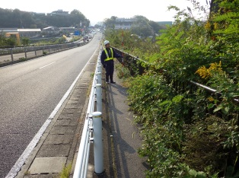 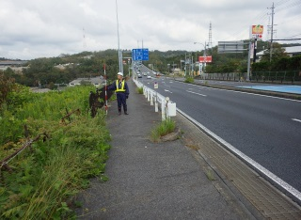 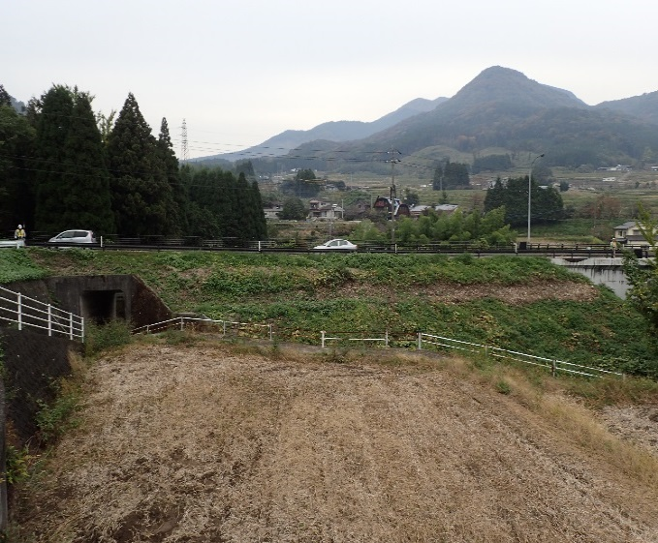

起点側
点検箇所
終点側

全景（正面より）
起点側
終点側

 |  |  |  |  |  |  |  |  |  |  |  |  |  |  |  |  | 様式１（その２）
構成施設の点検 |  |  |  |  |  |  |  |  | 点検区域名 |  |  |  | 点検者 | 点検責任者
点検時に記録 |  |  |  |  |  | 点検年月日： | 2018-07-01 |  |  |  | 措置後に記録
主な構成施設名 |  | 構成 施設※1 | 変状の 有無 | 変状の種類 | 道路機能に対する影響 |  |  | 測定値(mm) | 備考 （写真の有無） |  | 措置 | 措置の内容 |  |  | 措置実施
 |  |  |  |  |  |  |  |  |  |  |  |  |  |  | 年 | 月 | 日
盛土 |  | － | －
切土 |  | － | －
のり面保護施設 | CO・モル吹付、石・ブロック張 | － | －
前回の点検対における措置です。
 | のり枠 | － | －
前回の点検記録です。（例えば5年前の点検表）
 | グラウンドアンカー等 | － | －
 | 植生工 | － | －
斜面安定施設 | 落石防護柵等 | － | －
カルバート |  | － | －
擁壁 | Co擁壁 | － | －
 | ブロック積、井桁組 等 | － | －
 | 補強土壁 | － | －
排水施設 | のり面排水、暗渠排水 | － | －
その他 | 路面 |  | －
 | 自然斜面 |  | －
 |  | ※１ 点検区域内に当該施設が設置されている場合は「○」、設置されていない場合は「－」
当該点検区域の健全性の診断（判定区分Ⅰ～Ⅳ）
点検結果に基づき記録 |  |  |  |  |  |  |  | 措置後に記録
判定区分 | 点検時の健全性診断の所見等 |  |  |  |  |  |  | 主な措置の内容 |  | 再判定区分 |  | 措置後の健全性診断の所見等 |  |  | 措置実施
 |  |  |  |  |  |  |  |  |  |  |  |  |  |  | 年 | 月 | 日

 |  |  |  |  |  |  |  |  |  |  |  |  |  |  |  |  | 様式１（その２）
構成施設の点検 |  |  |  |  |  |  |  |  | 点検区域名 |  |  |  | 点検者 | 点検責任者
点検時に記録 |  |  |  |  |  | 点検年月日： | 2018-07-01 |  |  |  | 措置後に記録
主な構成施設名 |  | 構成 施設※1 | 変状の 有無 | 変状の種類 | 道路機能に対する影響 |  |  | 測定値(mm) | 備考 （写真の有無） |  | 措置 | 措置の内容 |  |  | 措置実施
 |  |  |  |  |  |  |  |  |  |  |  |  |  |  | 年 | 月 | 日
盛土 |  | － | －
切土 |  | － | －
のり面保護施設 | CO・モル吹付、石・ブロック張 | － | －
 | のり枠 | － | －
 | グラウンドアンカー等 | － | －
 | 植生工 | － | －
斜面安定施設 | 落石防護柵等 | － | －
カルバート |  | － | －
擁壁 | Co擁壁 | － | －
 | ブロック積、井桁組 等 | － | －
 | 補強土壁 | － | －
排水施設 | のり面排水、暗渠排水 | － | －
その他 | 路面 |  | －
 | 自然斜面 |  | －
 |  | ※１ 点検区域内に当該施設が設置されている場合は「○」、設置されていない場合は「－」
当該点検区域の健全性の診断（判定区分Ⅰ～Ⅳ）
点検結果に基づき記録 |  |  |  |  |  |  |  | 措置後に記録
判定区分 | 点検時の健全性診断の所見等 |  |  |  |  |  |  | 主な措置の内容 |  | 再判定区分 |  | 措置後の健全性診断の所見等 |  |  | 措置実施
 |  |  |  |  |  |  |  |  |  |  |  |  |  |  | 年 | 月 | 日

 |  |  |  |  |  |  |  |  |  |  |  |  |  |  |  |  | 様式１（その２）
構成施設の点検 |  |  |  |  |  |  |  |  | 点検区域名 |  |  |  | 点検者 | 点検責任者
点検時に記録 |  |  |  |  |  | 点検年月日： | 2018-07-01 |  |  |  | 措置後に記録
主な構成施設名 |  | 構成 施設※1 | 変状の 有無 | 変状の種類 | 道路機能に対する影響 |  |  | 測定値(mm) | 備考 （写真の有無） |  | 措置 | 措置の内容 |  |  | 措置実施
 |  |  |  |  |  |  |  |  |  |  |  |  |  |  | 年 | 月 | 日
盛土 |  | － | －
切土 |  | － | －
のり面保護施設 | CO・モル吹付、石・ブロック張 | － | －
 | のり枠 | － | －
 | グラウンドアンカー等 | － | －
 | 植生工 | － | －
斜面安定施設 | 落石防護柵等 | － | －
カルバート |  | － | －
擁壁 | Co擁壁 | － | －
 | ブロック積、井桁組 等 | － | －
 | 補強土壁 | － | －
排水施設 | のり面排水、暗渠排水 | － | －
その他 | 路面 |  | －
 | 自然斜面 |  | －
 |  | ※１ 点検区域内に当該施設が設置されている場合は「○」、設置されていない場合は「－」
当該点検区域の健全性の診断（判定区分Ⅰ～Ⅳ）
点検結果に基づき記録 |  |  |  |  |  |  |  | 措置後に記録
判定区分 | 点検時の健全性診断の所見等 |  |  |  |  |  |  | 主な措置の内容 |  | 再判定区分 |  | 措置後の健全性診断の所見等 |  |  | 措置実施
 |  |  |  |  |  |  |  |  |  |  |  |  |  |  | 年 | 月 | 日

 |  |  |  |  |  |  |  |  |  |  |  |  |  |  |  |  | 様式１（その２）
構成施設の点検 |  |  |  |  |  |  |  |  | 点検区域名 |  |  |  | 点検者 | 点検責任者
点検時に記録 |  |  |  |  |  | 点検年月日： | 2018-07-01 |  |  |  | 措置後に記録
主な構成施設名 |  | 構成 施設※1 | 変状の 有無 | 変状の種類 | 道路機能に対する影響 |  |  | 測定値(mm) | 備考 （写真の有無） |  | 措置 | 措置の内容 |  |  | 措置実施
 |  |  |  |  |  |  |  |  |  |  |  |  |  |  | 年 | 月 | 日
盛土 |  | － | －
切土 |  | － | －
のり面保護施設 | CO・モル吹付、石・ブロック張 | － | －
 | のり枠 | － | －
 | グラウンドアンカー等 | － | －
 | 植生工 | － | －
斜面安定施設 | 落石防護柵等 | － | －
カルバート |  | － | －
擁壁 | Co擁壁 | － | －
 | ブロック積、井桁組 等 | － | －
 | 補強土壁 | － | －
排水施設 | のり面排水、暗渠排水 | － | －
その他 | 路面 |  | －
 | 自然斜面 |  | －
 |  | ※１ 点検区域内に当該施設が設置されている場合は「○」、設置されていない場合は「－」
当該点検区域の健全性の診断（判定区分Ⅰ～Ⅳ）
点検結果に基づき記録 |  |  |  |  |  |  |  | 措置後に記録
判定区分 | 点検時の健全性診断の所見等 |  |  |  |  |  |  | 主な措置の内容 |  | 再判定区分 |  | 措置後の健全性診断の所見等 |  |  | 措置実施
 |  |  |  |  |  |  |  |  |  |  |  |  |  |  | 年 | 月 | 日

 |  |  |  |  |  |  |  |  |  |  |  |  |  |  |  |  | 様式１（その２）
構成施設の点検 |  |  |  |  |  |  |  |  | 点検区域名 |  |  |  | 点検者 | 点検責任者
点検時に記録 |  |  |  |  |  | 点検年月日： | 2018-07-01 |  |  |  | 措置後に記録
主な構成施設名 |  | 構成 施設※1 | 変状の 有無 | 変状の種類 | 道路機能に対する影響 |  |  | 測定値(mm) | 備考 （写真の有無） |  | 措置 | 措置の内容 |  |  | 措置実施
 |  |  |  |  |  |  |  |  |  |  |  |  |  |  | 年 | 月 | 日
盛土 |  | － | －
切土 |  | － | －
のり面保護施設 | CO・モル吹付、石・ブロック張 | － | －
 | のり枠 | － | －
 | グラウンドアンカー等 | － | －
 | 植生工 | － | －
斜面安定施設 | 落石防護柵等 | － | －
カルバート |  | － | －
擁壁 | Co擁壁 | － | －
 | ブロック積、井桁組 等 | － | －
 | 補強土壁 | － | －
排水施設 | のり面排水、暗渠排水 | － | －
その他 | 路面 |  | －
 | 自然斜面 |  | －
 |  | ※１ 点検区域内に当該施設が設置されている場合は「○」、設置されていない場合は「－」
当該点検区域の健全性の診断（判定区分Ⅰ～Ⅳ）
点検結果に基づき記録 |  |  |  |  |  |  |  | 措置後に記録
判定区分 | 点検時の健全性診断の所見等 |  |  |  |  |  |  | 主な措置の内容 |  | 再判定区分 |  | 措置後の健全性診断の所見等 |  |  | 措置実施
 |  |  |  |  |  |  |  |  |  |  |  |  |  |  | 年 | 月 | 日

【(参考)国の点検記録様式記入例】様式1（その3）
 |  |  |  |  |  |  |  |  | 様式１（その3）
構成施設の点検状況 |  |  | 点検区域名 |  | 点検者 |  |  | 点検責任者
全景写真（起点側，終点側を記載すること）
全景（正面より） |  | 起点側 |  |  |  | 終点側
起点側
終点側
点検箇所

コメント | ○○○○○○○○○○○○○○○○○○○○○○○○○○○○○○○○○○○○○○○○○○○○○○○○ | コメント | ○○○○○○○○○○○○○○○○○○○○○○○○○○○○○○○○○○○○○○○○○○○○○○○○ |  |  | コメント | ○○○○○○○○○○○○○○○○○○○○○○○○○○○○○○○○○○○○○○○○○○○○○○○○

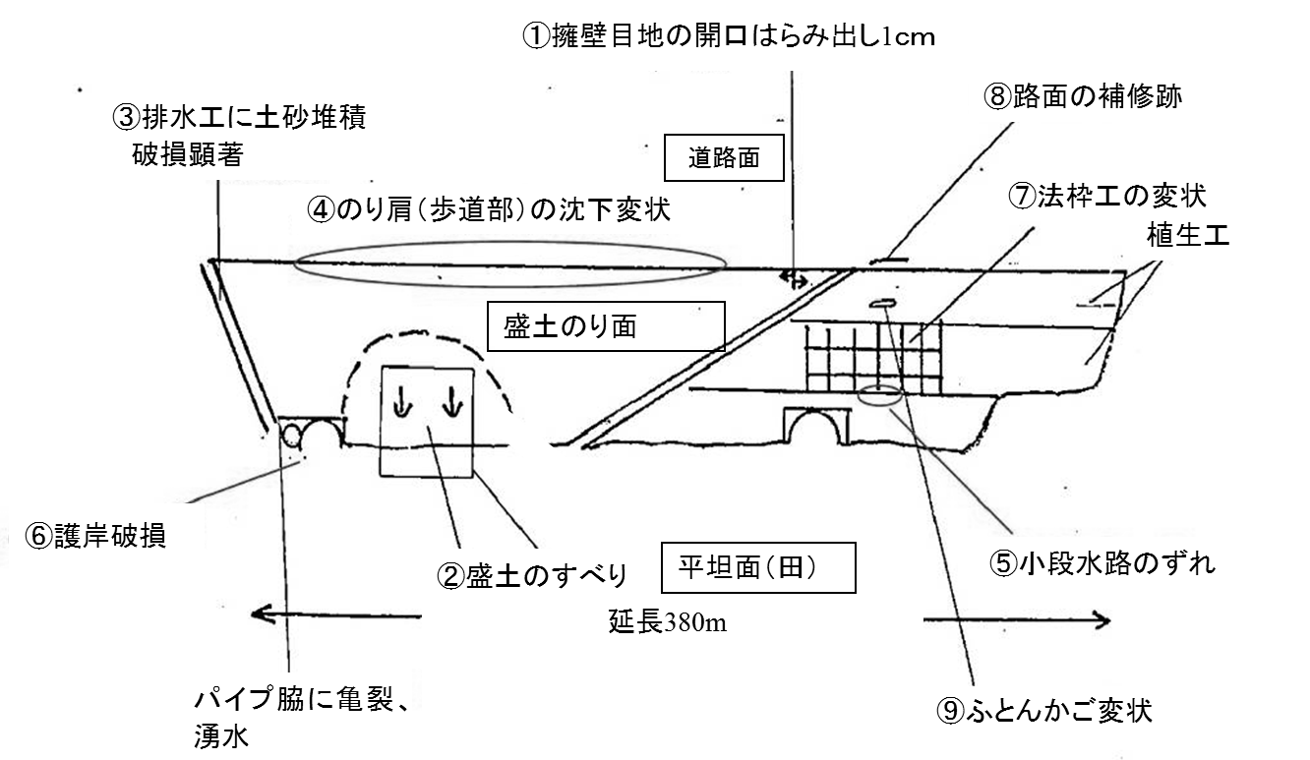 現況スケッチ及び写真撮影位置図 |  |  |  | 模式断面図及び写真位置図

⑧路面の補修跡

⑨ふとんかご変状
℄

⑦法枠工の変状

H=15m
⑤小段水路のずれ

【(参考)国の点検記録様式記入例】様式1（その4）
 |  |  |  |  |  |  |  | 様式１（その４）
状況写真（変状の状況） |  |  | 点検区域名 | 点検者 |  |  | 点検責任者
○構成施設の変状の状況が確認できる写真を記載のこと．
変状番号 |  | 変状写真
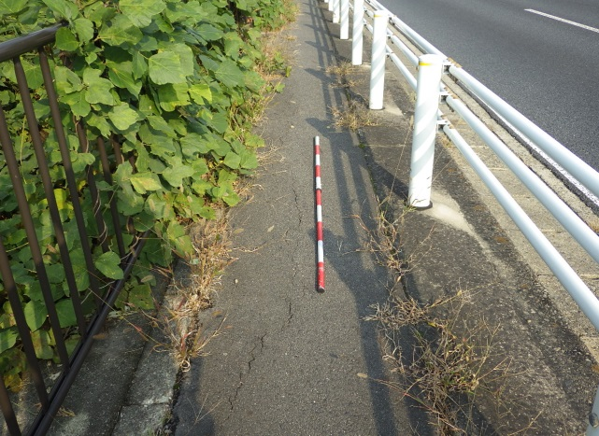 写真1 |  | 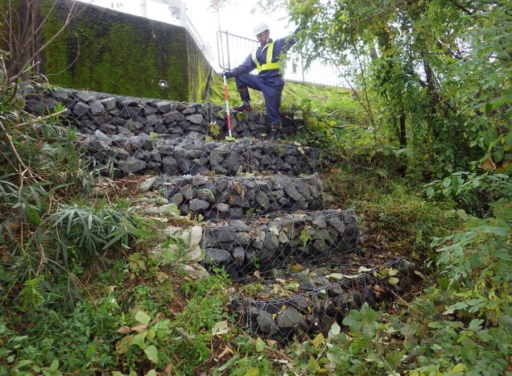 写真２ |  |  | 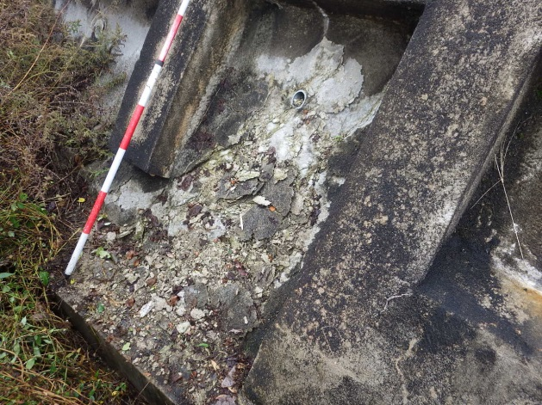 写真３

今回の点検記録です。（写真は経年変化が分かるように同一アングルなど留意すること）

撮影年月日 |  | 撮影年月日 |  |  | 撮影年月日
コメント | ○○○○○○○○○○○○○○○○○○○○○○○○○○○○○○○○○○○○○○○○○○○○○○○○○○○○○○○○○○○○○○○○○○○○○○○○○○○○○ | コメント | ○○○○○○○○○○○○○○○○○○○○○○○○○○○○○○○○○○○○○○○○○○○○○○○○○○○○○○○○○○○○○○○○○○○○○○○○○○○○○ |  | コメント | ○○○○○○○○○○○○○○○○○○○○○○○○○○○○○○○○○○○○○○○○○○○○○○○○○○○○○○○○○○○○○○○○○○○○○○○○○○○○○

変状写真
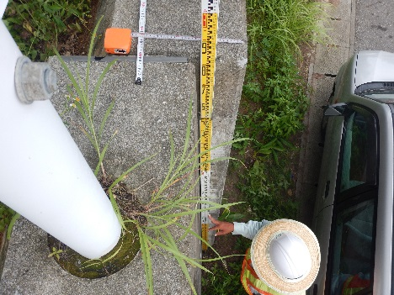 写真４ |  | 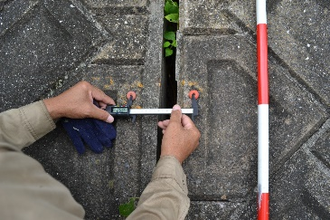 写真５ |  |  | 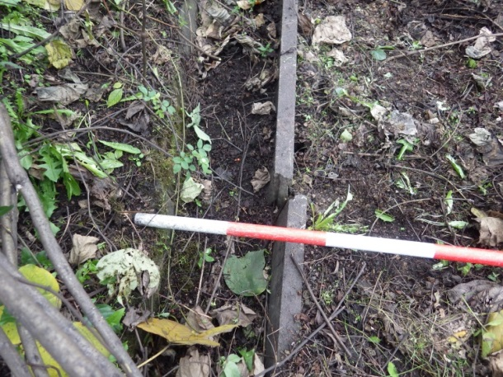 写真６

コメント | ○○○○○○○○○○○○○○○○○○○○○○○○○○○○○○○○○○○○○○○○○○○○○○○○○○○○○○○○○○○○○○○○○○○○○○○○○○○○○ 計測値 擁壁ずれ：天端○○○mm | コメント | ○○○○○○○○○○○○○○○○○○○○○○○○○○○○○○○○○○○○○○○○○○○○○○○○○○○○○○○○○○○○○○○○○○○○○○○○○○○○○ 計測値 目地開き：○○○mm |  | コメント | ○○○○○○○○○○○○○○○○○○○○○○○○○○○○○○○○○○○○○○○○○○○○○○○○○○○○○○○○○○○○○○○○○○○○○○○○○○○○○

 |  |  |  |  |  |  |  | 様式１（その４）
状況写真（変状の状況） |  |  | 点検区域名 | 点検者 |  |  | 点検責任者
○構成施設の変状の状況が確認できる写真を記載のこと．
変状番号 |  | 変状写真
施設全景写真 |  | 第6回点検 写真1 |  |  | 第7回点検 写真1

前回の点検記録です。（例えば5年前の点検表）

撮影年月日 |  | 撮影年月日 |  |  | 撮影年月日
コメント |  | コメント |  |  | コメント

変状写真
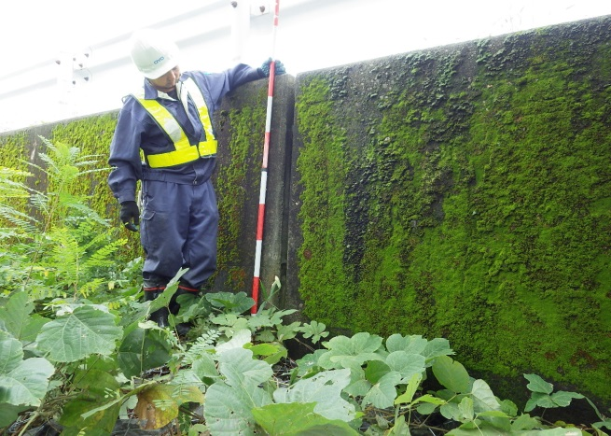 第8回点検 写真1 |  | 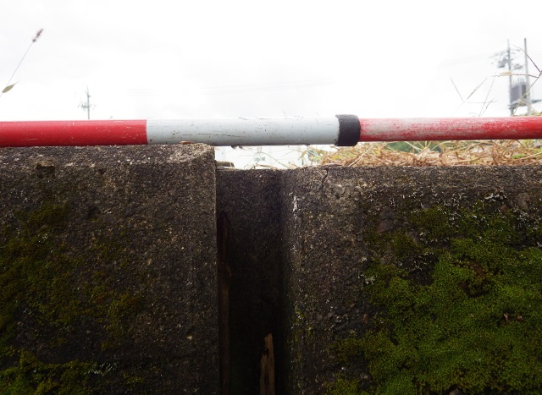 第9回点検 写真1 |  |  | 第10回点検 写真1

コメント |  | コメント |  |  | コメント

